Sheet1
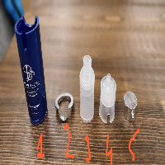
BAĞLAYICI TARİFE BİLGİSİ DETAY BİLGİSİ
 | BTB Numarasi: | TR060000230004
 | Gtip No: | 961610100000
 | Ge?erlilik Bsg.Tarihi: | 21/06/2023
 | Siniflandirmanin Gerek?esi:
 | TARİFE GENEL YORUM KURALLARI 1,2(A) VE 6. MADDELERİ İLE GÜMRÜK TARİFE CETVELİ İZAHNAMESİ 96.16 TARİFE POZİSYONU AÇIKLAMA NOTLARI.
 | Esyanin Tanimi:
 | DERMABİEN MARKA, DEMONTE HALDE 5 PARÇADAN OLUŞAN BASMA POMPALI, PLASTİKTEN MAMUL KREM ŞİŞESİ. (AİRLESS BOTTLE)

